16ｐ
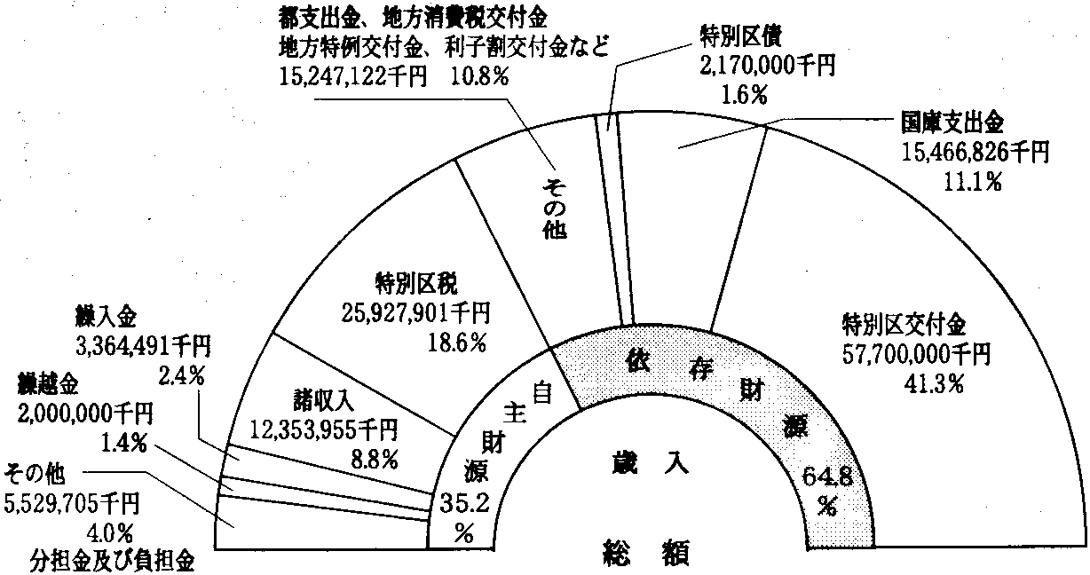
ウ 歳入・歳出グラフ
 |  |  | 歳入 | （令和2年度当初予算） | (1)ウのグラフデータ
自主財源 | 28.4%
依存財源 | 71.6%
ダミー | 100.0%
 |  | 3926196
 |  | 2000000
 |  | 4168426
 |  | 13199573
 |  | 35001047
 |  | 29253826
 |  | 1820000
 |  | 44040932
 |  | 71500000
 |  | 26239265
 |  | 82601768
 |  | 17905152
 |  | 18560108
 |  | 24665253
 |  | 17791505
 |  | 17146949
都支出金 地方消費税交付金 地方特例交付金 利子割交付金など29,253,826千円14.3%
特別区債1,820,000千円0.9%
国庫支出金44,040,932千円21.5%
特別区税35,001,047千円17.1%
特別区交付金71,500,000千円34.9%
 |  |  |  |  | グラフ用（太線枠）
 |  |  |  |  |  | 内側の円 | 外側の円
 |  |  |  |  | 分類名 | 系列１ 値 | 系列２ 値
 |  |  |  |  | 自主財源 | 28.4%
 |  |  |  |  | 依存財源 | 71.6% |  | 「線吹き出し１」用（データラベルの代用）（太線枠）
繰入金13,199,573千円6.4%
 |  |  |  |  | ダミー | 100.0% |  | 線吹き出し１用 | 款名 （1、6、16は手入力） | 比率
 |  |  |  |  | 1 |  | 3,926,196 | 分担金及び負担金 使用料及び手数料 財産収入、寄附金3,926,196千円1.9% | 分担金及び負担金 使用料及び手数料 財産収入、寄附金 | 1.9%
 |  |  |  |  | 2 |  | 2,000,000 | 繰越金2,000,000千円1.0% | 繰越金 | 1.0%
諸収入4,168,426千円2.0%
 |  |  |  |  | 3 |  | 4,168,426 | 諸収入4,168,426千円2.0% | 諸収入 | 2.0%
 |  |  |  |  | 4 |  | 13,199,573 | 繰入金13,199,573千円6.4% | 繰入金 | 6.4%
 |  |  |  |  | 5 |  | 35,001,047 | 特別区税35,001,047千円17.1% | 特別区税 | 17.1%
繰越金2,000,000千円1.0%
 |  |  |  |  | 6 |  | 29,253,826 | 都支出金 地方消費税交付金 地方特例交付金 利子割交付金など29,253,826千円14.3% | 都支出金 地方消費税交付金 地方特例交付金 利子割交付金など | 14.3%
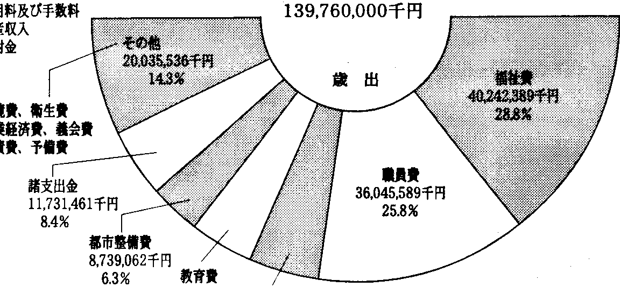
 |  |  |  |  | 7 |  | 1,820,000 | 特別区債1,820,000千円0.9% | 特別区債 | 0.9%
 |  |  |  |  | 8 |  | 44,040,932 | 国庫支出金44,040,932千円21.5% | 国庫支出金 | 21.5%
分担金及び負担金 使用料及び手数料 財産収入、寄附金3,926,196千円1.9%
総額
 |  |  |  |  | 9 |  | 71,500,000 | 特別区交付金71,500,000千円34.9% | 特別区交付金 | 34.9%
204,910,000千円
 |  |  |  |  | 10 |  | 26,239,265 | 職員費26,239,265千円12.8% | 職員費 | 12.8%
 |  |  |  |  | 11 |  | 82,601,768 | 福祉費82,601,768千円40.3% | 福祉費 | 40.3%
 |  |  |  |  | 12 |  | 17,905,152 | 総務費17,905,152千円8.7% | 総務費 | 8.7%
その他17,146,949千円8.4%
 |  |  |  |  | 13 |  | 18,560,108 | 都市整備費18,560,108千円9.1% | 都市整備費 | 9.1%
 |  |  |  |  | 14 |  | 24,665,253 | 教育費24,665,253千円12.0% | 教育費 | 12.0%
職員費26,239,265千円12.8%
 |  |  |  |  | 15 |  | 17,791,505 | 諸支出金17,791,505千円8.7% | 諸支出金 | 8.7%
 |  |  |  |  | 16 |  | 17,146,949 | その他17,146,949千円8.4% | その他 | 8.4%
諸支出金17,791,505千円8.7%
 |  |  |  |  | 中心の総額 | 204,910,000千円

教育費24,665,253千円12.0%
都市整備費18,560,108千円9.1%
総務費17,905,152千円8.7%
福祉費82,601,768千円40.3%

 |  |  | 歳出 | （財政課）

（２）一般会計当初予算の推移（同時補正を含む）
（単位：千円、％）
年度 | 金額 | 増減率 |  |  | (2)グラフ用（計算式のみ）
平成17 | 136,000,000 | △ 4.0 |  |  | 年度 | 金額（億円）
18 | 137,360,000 | 1.0 |  |  | 平成17 | 1,360.0
19 | 145,380,000 | 5.8 |  |  | 18 | 1,373.6
20 | 149,550,000 | 2.9 |  |  | 19 | 1,453.8
21 | 151,020,000 | 1.0 |  |  | 20 | 1,495.5
22 | 152,330,000 | 0.9 |  |  | 21 | 1,510.2
23 | 170,100,000 | 11.7 |  |  | 22 | 1,523.3
24 | 169,100,000 | △ 0.6 |  |  | 23 | 1,701.0
25 | 171,700,000 | 1.5 |  |  | 24 | 1,691.0
26 | 172,710,000 | 0.6 |  |  | 25 | 1,717.0
27 | 175,460,000 | 1.6 |  |  | 26 | 1,727.1
28 | 180,120,000 | 2.7 |  |  | 27 | 1,754.6
29 | 190,610,000 | 5.8 |  |  | 28 | 1,801.2
30 | 190,710,000 | 0.1 |  |  | 29 | 1,906.1
令和元 | 196,150,000 | 2.9 |  |  | 30 | 1,907.1
2 | 204,910,000 | 4.5 |  |  | 令和元 | 1,961.5
 |  |  |  |  | 2 | 2,049.1
＊各表の数値は、原則として表示単位未満を四捨五入しており､
表内において一致しない場合があります｡ |  |  |  | （財政課）

17p
（３）歳入総額に占める特別区税、特別区交付金の割合の推移（一般会計決算）

（億円） | （％） |  | グラフデータ
 |  |  |  | 平成18 | 19 | 20 | 21 | 22 | 23 | 24 | 25 | 26 | 27 | 28 | 29 | 30 | 令和元 | 2
 |  |  | 歳入総額 | 1,530 | 1,592 | 1,829 | 1,664 | 1,609 | 1,800 | 1,810 | 1,755 | 1,807 | 1,928 | 1,961 | 2,081 | 2,049 | 2,107 | 2,049
 |  |  | 区税割合 | 17.6 | 20.1 | 17.8 | 19.3 | 18.9 | 16.9 | 17.1 | 18.0 | 17.6 | 16.8 | 16.8 | 16.0 | 16.7 | 16.7 | 17.1
 |  |  | 交付金割合 | 45.3 | 43.5 | 38.5 | 38.4 | 39.3 | 36.1 | 36.7 | 39.8 | 39.2 | 37.9 | 37.4 | 36.0 | 37.9 | 38.0 | 34.9

（年度）

＊令和2年度は当初予算の数値 |  | （財政課）

（４）特別区債発行額と基金取崩額の推移（一般会計決算）

（億円） |  |  | グラフデータ
 |  |  |  | 平成18 | 19 | 20 | 21 | 22 | 23 | 24 | 25 | 26 | 27 | 28 | 29 | 30 | 令和元 | 2
 |  |  | 区債発行額 | 0 | 11 | 0 | 2 | 0 | 90 | 76 | 46 | 26 | 27 | 8 | 12 | 13 | 18 | 18
 |  |  | 基金取崩額 | 19 | 20 | 23 | 39 | 42 | 39 | 44 | 30 | 61 | 44 | 39 | 91 | 73 | 65 | 132

（年度）

＊令和2年度は当初予算、区債発行額は借換債を含む。
 |  | （財政課）

